测试报告总览
ukuaiqi项目UI自动化测试报告
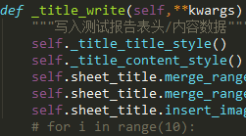 | 测试版本 | 测试环境
 | 测试工具 | 参与人员
 | 开始时间 | 结束时间
 | 总用例数 | 成功数
 | 失败数 | 错误数
 | 跳过数 | 总用时

测试报告详情
用例名称 | 测试地址 | 场景 | 最快响应时间(ms) | 最慢响应时间(ms) | 状态 | 错误原因 | 截图 | 备注
登录 | test/122 | 符合规范的 | 336.225555577 | 8888.555555555 | 失败 | 辅导费333 | 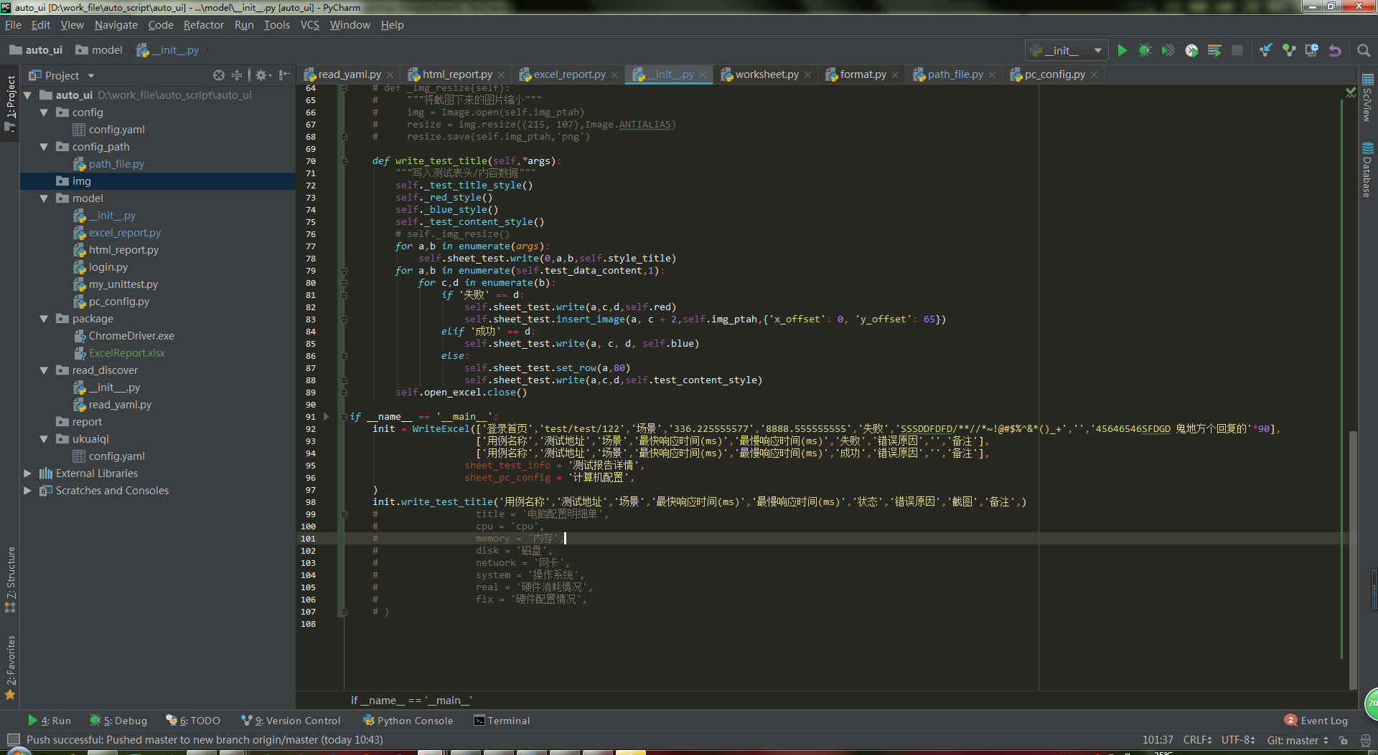 | 苟富贵
登录首页 | test/test/122 | 场景 | 336.225555577 | 8888.555555555 | 失败 | 辅导费 |  | hhj古典风格
登录首页 | test/test/122 | 场景 | 336.225555577 | 8888.555555555 | 成功 |  |  | hhj古典风格

